상품제안서
넥밴드팬 목걸이 휴대용선풍기 | 상품코드: F18803

 |  |  |  |  |  |  | 02-412-0044 | www.easy1.co.kr
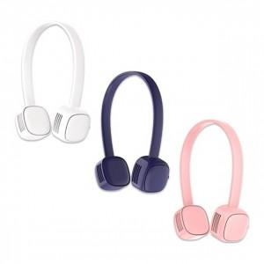 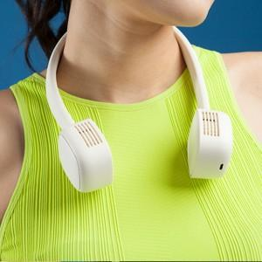 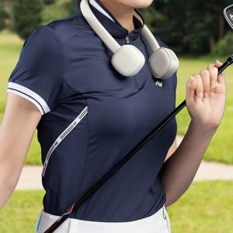

【상세/제작정보】 | 자유로운 각도조절 초경량무게 3단계 풍속!

【인쇄/포장옵션】 | 풀칼라 / 포장불가능

【공급단가】 | 수량 | 50~ | 100~ | 500~ | 1,000~ | 2,000~
*VAT별도 | 단가 | 15,000원 | 14,750원 | 14,370원 | 14,120원 | 13,750원

【상품 URL】 | http://www.easy1.co.kr/src/goods_detail.php?gdno=18803

